일반구매사 재고설정
일반구매사 재고설정 (IT_OKP_07_01)

작성자 | 작성일 | 수행자 | 수행일 | 수행자 | 수행일
서동욱 | 2025.05.12 | 조윤지 | 2025-05-16 | 유보현 | 250521

테스트 대상 상세 (시나리오별 세부단계)
구매사 재고사업장 설정 => 재고사업장 재고조회 => 인수확인 => 인수 상품 재고증가 확인 => 재고출고처리 => 출고된 재고조회 => 자재반납입고 => 입고된 재고조회
테스트 시나리오 목적 :
일반 구매사의 재고를 설정한다.
가정 및 필요사항 :

시나리오 항목 CODE | 시나리오 화면경로 및 페이지 | 테스트 항목 | 테스트 사전 정보 및 입력 | 테스트 케이스 기대결과 | 실제결과 | 구분 또는 실패 여부 | PCNI | 비고 | 기타 확인사항 | 조치자 | 조치결과 | PCNI 3차 |  | 조치자 | 조치결과
IT_OKP_07_01_01 | 운영사 고객관리 : 구매사조회 | 구매사 재고 사업장 설정 |  | • 구매사 조회 > 사업장 조회 > 사업장 상세 팝업 > 사업장 정보의 재고관리 '예' 선택 후 저장 | • OK |  | O |  |  | 서동욱 | X | Y | Q. N 설정은 어떤 기능인가요? 어떤 영향도가 있는건지 궁금 | 서동욱 | 재고관리에 관한 기능을 사용할수 없습니다. (메뉴 숨김처리, 재고 관리 X)
IT_OKP_07_01_02 | 고객사 재고/예산 : 재고관리 | 재고사업장의 재고 조회 |  | • 재고 현황 : 해당 구매사의 재고 상품을 확인한다. • 재고 조회 : 해당 구매사의 재고 상품 상세 조회를 처리한다. - 조회 버튼 클릭시 조회 가능 - 재고상품은 상품 인수 처리 이후 재고 상품으로 추가됨 - 배송중 재고 상품은 인수 처리 이후 재고 상품으로 추가된 재고 상품에 대한 배송중 재고 상태만 체크 됨 | 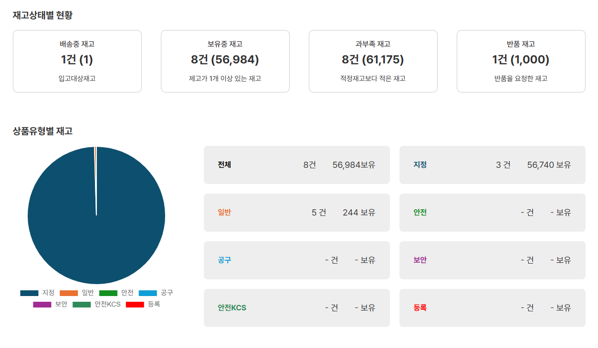 • OK |  | O | 구매사 정상 | 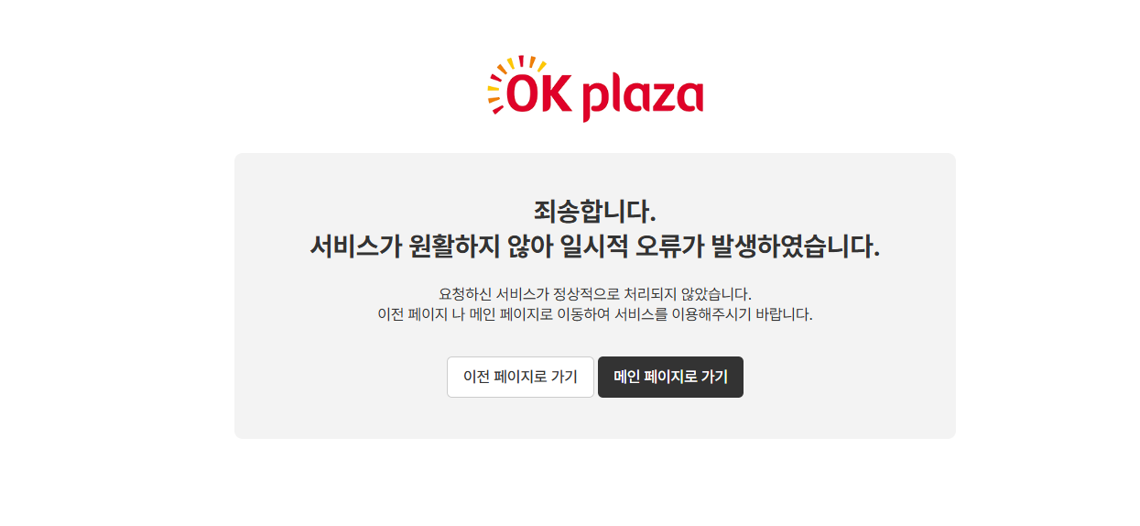 공급사 > 재고관리 페이지확인 | 서동욱 | 쿼리 오류로 인한 수정 처리 | Y |  | 서동욱
IT_OKP_07_01_03 | 고객사 상품 구매 > 공급사 배송처리 > 고객사 인수/반품 : 상품 인수 > 고객사 재고/예산 : 재고관리 | 인수 확인 / 재고 조회 |  | • 재고상품으로 등록되지 않은 상품의 구매로직 처리 / 재고 상태 확인 - 상품 인수 처리 이후 해당 상품이 재고 상품으로 추가 되었는지 확인 | • OK |  | O | 상품 인수 처리 이후 재고 상품으로 추가되어 조회됨 |  |  |  | N | 인수 확인 후 재고현황 재고상태별현황에 보유중재고로는 추가되지 않는데, 예외 케이스가 있나요? * 주문번호 : BIT2505210003-2 배송중 3 / 보유재고 24 에서 배송중 2 보유재고 24로 노출 | 서동욱 | 해당 재고상품이 이미 보유중 재고에 존재하는경우 건수가 늘지 않습니다. 따라서 건수는 증가하지않으나 괄호안의 개수는 증가합니다.
IT_OKP_07_01_04 | 고객사 상품 구매 > 공급사 배송처리 > 고객사 인수/반품 : 상품 인수 > 고객사 재고/예산 : 재고관리 | 인수 상품 재고증가 확인 |  | • 재고상품으로 등록된 상품의 구매로직 처리 / 재고 상태 확인 - 상품 인수 처리 이후 해당 상품의 재고 수량이 정상적으로 증가했는지 확인 | • OK |  | O |  |  |  |  | Y |  | 서동욱
IT_OKP_07_01_05 | 고객사 재고/예산 : 재고관리 (재고조회) | 재고출고처리 / 출고된 재고조회 |  | • 재고상품으로 등록된 상품의 출고 처리 - 출고 개수 증가, 보유재고 감소 및 상세 팝업 재고이력 확인 | 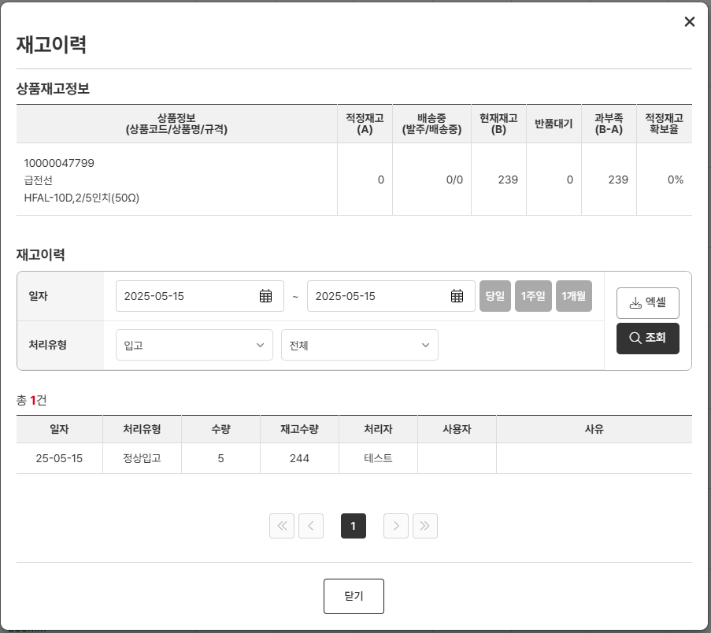 • OK |  | O |  |  |  |  | N | 물품위치 영역 저장하지 않아도 정상출고됨 이런 경우 어디로 이동되는 것인가요? * 상품코드 : 2516218 | 서동욱 | 출고처리는 물품위치와 상관이 없이 출고 처리되며 해당 출고처리가 된 상품은 출고 처리 이후의 프로세스가 없습니다. (직접 구두로 설명함)
IT_OKP_07_01_06 | 고객사 재고/예산 : 재고관리 (재고조회) | 자재반납입고 / 입고된 재고조회 |  | • 재고상품으로 등록된 상품의 입고 처리 - 입고 개수 증가, 보유재고 증가 및 상세 팝업 재고이력 확인 | 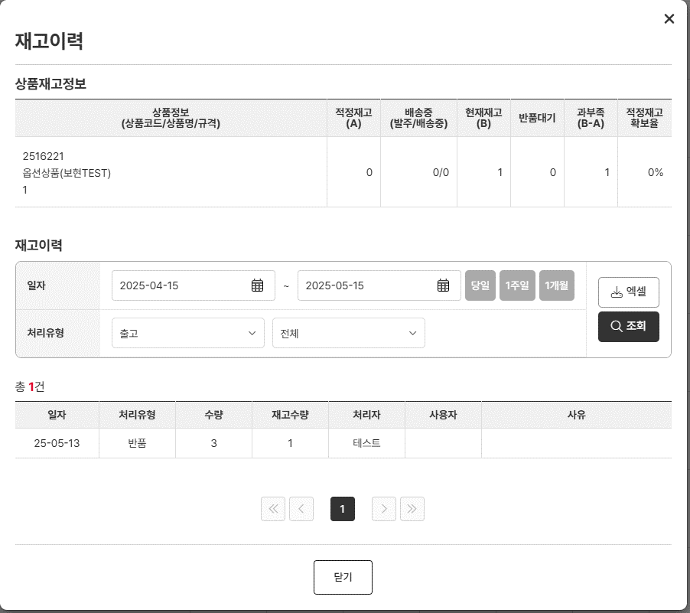 • OK |  | O |  |  |  |  | N | 물품위치 영역 저장하지 않고 정상반납입고 가능 이런 경우 어디로 이동되는 것인가요? * 상품코드 : 2516218 | 서동욱 | 상동

홈앤서비스 재고관리
홈앤서비스 재고관리 (IT_OKP_07_02)

작성자 | 작성일 | 수행자 | 수행일
서동욱 | 2025.05.08 | 조윤지 | 2025-05-16

테스트 대상 상세 (시나리오별 세부단계)
재고조회 => 인수확인 => 인수 상품재고 증가 확인 => 재고출고처리 => 출고된 재고조회
테스트 시나리오 목적 :
HOMS 사업장의 재고를 설정한다.
가정 및 필요사항 :

시나리오 항목 CODE | 시나리오 화면경로 및 페이지 | 테스트 항목 | 테스트 사전 정보 및 입력 | 테스트 케이스 기대결과 | 실제결과 | 구분 또는 실패 여부 | PCNI | 비고 | 조치자 | 조치결과
IT_OKP_07_02_01 | 고객사 재고/예산 : 재고관리 | 재고사업장의 재고 조회 |  | • 재고 현황 : 해당 구매사의 재고 상품을 확인한다. • 재고 조회 : 해당 구매사의 재고 상품 상세 조회를 처리한다. - 조회 버튼 클릭시 조회 가능 - 재고상품은 상품 인수 처리 이후 재고 상품으로 추가됨 - 배송중 재고 상품은 인수 처리 이후 재고 상품으로 추가된 재고 상품에 대한 배송중 재고 상태만 체크 됨 | 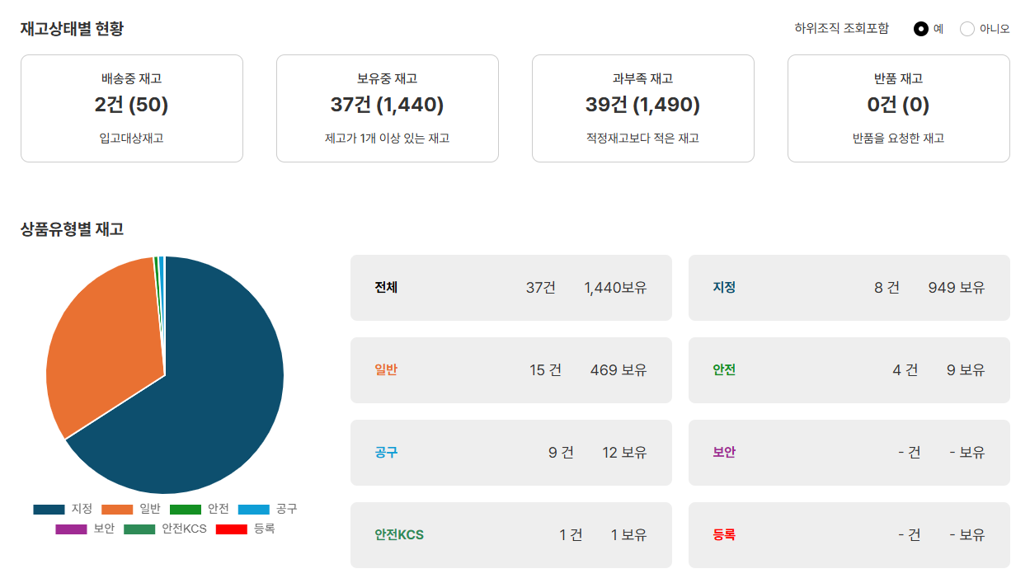 • OK |  | O | (2) 홈앤서비스 사업장의 재고조회 hns333 / HNS감독관3 / HNS_서비스지원 | 서동욱 | X
IT_OKP_07_02_02 | 고객사 상품 구매 > 공급사 배송처리 > 고객사 인수/반품 : 상품 인수 > 고객사 재고/예산 : 재고관리 | 인수 확인 / 재고 조회 |  | • 재고상품으로 등록되지 않은 상품의 구매로직 처리 / 재고 상태 확인 - 상품 인수 처리 이후 해당 상품이 재고 상품으로 추가 되었는지 확인 | • OK |  | O |  | 서동욱 | X
IT_OKP_07_02_03 | 고객사 상품 구매 > 공급사 배송처리 > 고객사 인수/반품 : 상품 인수 > 고객사 재고/예산 : 재고관리 | 인수 상품 재고증가 확인 |  | • 재고상품으로 등록된 상품의 구매로직 처리 / 재고 상태 확인 - 상품 인수 처리 이후 해당 상품의 재고 수량이 정상적으로 증가했는지 확인 | • OK |  | O |  | 서동욱 | X
IT_OKP_07_02_04 | 고객사 재고/예산 : 재고관리 (재고조회) | 재고출고처리 / 출고된 재고조회 |  | • 재고상품으로 등록된 상품의 출고 처리 - 자재 출고 : 일반 구매사와 동일반 출고 처리 - 조직간 자재출고 : 재고이동 로직처리 (IT_OKP_07_04) | • OK |  | O |  | 서동욱 | X
IT_OKP_07_02_05 | 고객사 재고/예산 : 재고관리 (재고조회) | 자재반납입고 / 입고된 재고조회 |  | • 재고상품으로 등록된 상품의 입고 처리 - 입고 개수 증가, 보유재고 증가 및 상세 팝업 재고이력 확인 | • OK |  | O |  | 서동욱 | X

 |  |  | 시스템관리자 | jyb723c
 |  |  |  | 사다리 재고1개중 1개 자재출고
 |  |  |  | 사다리 재고1개중 1개 조직간 자재출고 : 서비스지원팀 -> 서비스지원팀

 |  |  | 승인권한
 |  |  | HNS_서비스지원_서비스지원팀 | hns333

홈앤서비스 재고조사
홈앤서비스 예산주문 (IT_OKP_07_03)

작성자 | 작성일 | 수행자 | 수행일
서동욱 | 2025.05.12 | 조윤지 | 2025-05-16

테스트 대상 상세 (시나리오별 세부단계)
재고조사등록 => 재고조사승인
테스트 시나리오 목적 :
홈앤서비스의 월별 재고 조사를 등록하고 승인 처리한다.
가정 및 필요사항 :

시나리오 항목 CODE | 시나리오 화면경로 및 페이지 | 테스트 항목 | 테스트 사전 정보 및 입력 | 테스트 케이스 기대결과 | 실제결과 | 구분 또는 실패 여부 | PCNI | 비고 | 조치자 | 조치결과
IT_OKP_06_03_01 | 구매사 재고/예산 : 재고조사 | 재고조사등록 | 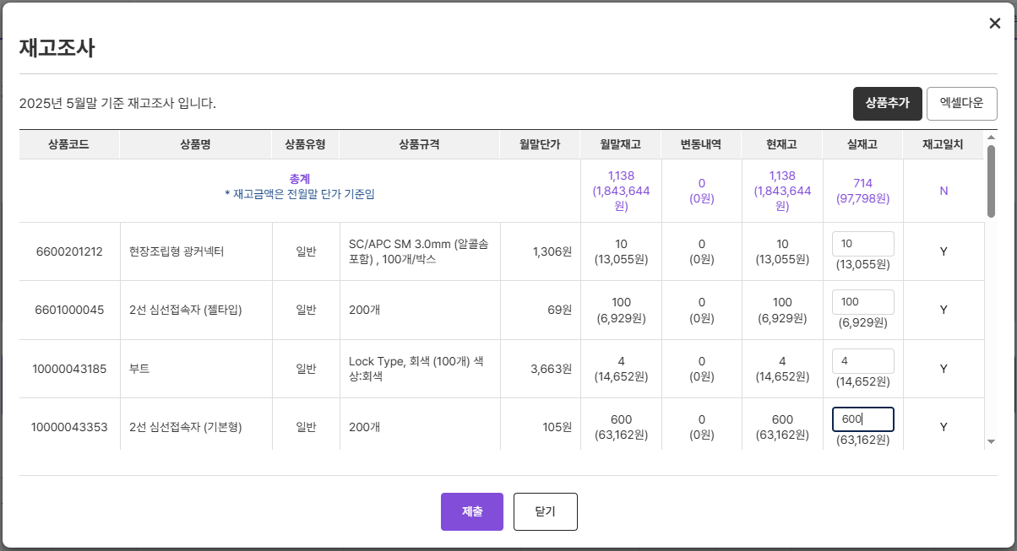 | • 홈앤서비스의 당월 재고조사를 등록한다. - 관리하고 있는 모든 재고의 실재고를 입력하여 재고조사 등록 | • OK |  | O |  | 서동욱 | X
IT_OKP_06_03_01 | 구매사 운영관리 재고조회 : 재고조사이력 | 재고조사승인 | - 재고조사등록 정보 | • 등록한 재고조사를 승인 처리한다. - 해당 사업장의 감독관 권한을 가진 사용자만 승인/반려 처리 가능 | • OK |  | O |  | 서동욱 | X

홈앤서비스 재고이동
홈앤서비스 재고이동 (IT_OKP_07_04)

작성자 | 작성일 | 수행자 | 수행일
서동욱 | 2025.05.12 | 조윤지 | 2025-05-16

테스트 대상 상세 (시나리오별 세부단계)
재고이동요청(조직간 자재출고) => 재고이동승인 => 재고확인
테스트 시나리오 목적 :
홈앤서비스의 조직간 자재출고에 의한 재고 이동 처리를 확인한다.
가정 및 필요사항 :

시나리오 항목 CODE | 시나리오 화면경로 및 페이지 | 테스트 항목 | 테스트 사전 정보 및 입력 | 테스트 케이스 기대결과 | 실제결과 | 구분 또는 실패 여부 | PCNI | 비고 | 조치자 | 조치결과
IT_OKP_07_04_01 | 구매사 재고/예산 재고관리 (재고조회) | 자재출고 | 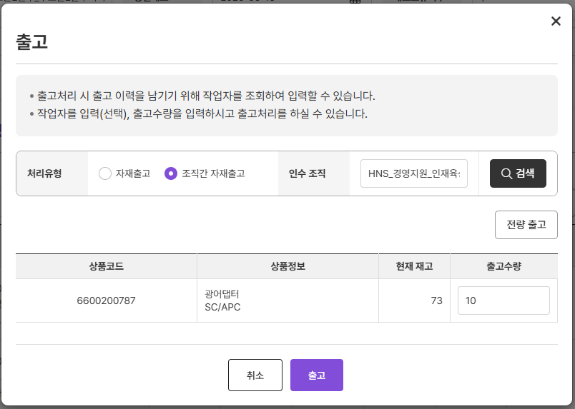 | • 자재출고 > 조직간 자재출고 - 해당 재고를 HOMS 타 사업장으로 출고처리 | • OK |  | O |  | 서동욱 | X
IT_OKP_06_04_02 | 구매사 운영관리 재고조회 : 재고이동승인 | 재고이동승인 / 재고확인 | 입고를 처리할 HOMS 사업장의 그룹관리자 권한 계정 | • 조직간 자재출고를 입고받을 사업장에서 승인/반려 처리한다. - 해당 입고 받을 사업장의 그룹관리자 권한 필요 - 승인 : 출고 사업장의 재고 감소, 입고 사업장의 재고 증가 - 반려 : 반려처리 | • OK |  | O |  | 서동욱 | X

 |  |  | 시스템관리자 | jyb723c
 |  |  |  | 사다리 재고1개중 1개 자재출고
 |  |  |  | 사다리 재고1개중 1개 조직간 자재출고 : 서비스지원팀 -> 서비스지원팀

 |  |  | 승인권한
 |  |  | HNS_서비스지원_서비스지원팀 | hns333

